NNHNBOR
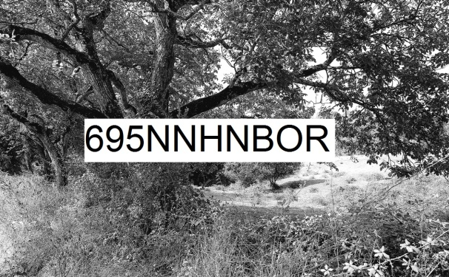 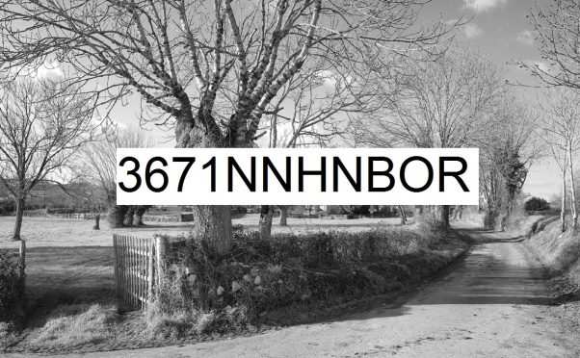
Numérique Noir et blanc Horizontal rapport de format nombre d'or | format de la photo, hors bord et encadrement |  |  | 16,2 x 10 | 32,4 x 20 | 64,8 x 40 | 97,2 x 60 | 129,6 x 80 | 162 x 100
 | nombre maximum de tirages et impressions par photo |  |  | illimité | illimité | 500 | 200 | 75 | 10
 | conditions de prise de vue |  |  | - | oui | oui | oui | oui | oui
 | numérotation |  |  | - | -
 | certificat d'authenticité |  |  | - | - | -
 | texte cours imprimé |  |  | - | - | - | - | oui | -
 | texte long manuscrit |  |  | - | - | - | - | - | oui
T I R A G E P A P I E R P H O T O |  |  | T P P | 16,2 x 10 | 32,4 x 20 | 64,8 x 40 | 97,2 x 60 | 129,6 x 80 | 162 x 100
Fuji Crystal DRII brillant | FUCRBR | sans bord blanc | SBB | 19 € | 36 € | 62 € | - | -
 |  | avec bord blanc 1 cm ( ! = L + 2 ; h + 2 ) | ABB1 | - |  | 64 € | - | -
Ilford N&B brillant sans film OU film brillant OU film mat |  | sans bord blanc (!16,2x10 sans film) | SBB | 39 € | 56 € | 102 € | 222 € | 379 € | 609 €
 | ILBRSAFI | avec bord blanc 1 cm ( ! = L + 2 ; h + 2 ) | ABB1 | - |  | 109 € | 232 € | 409 € | 629 €
 | ILBRFIBR | avec bord blanc 2 cm ( ! = L + 4 ; h + 4 ) | ABB2 | - | - | 114 € | 244 € | 419 € | 649 €
 | ILBRFIMA | avec bord blanc 3 cm ( ! = L + 6 ; h + 6 ) | ABB3 | - | - | - | 254 € | 439 € | 669 €
 |  | avec bord blanc 5 cm ( ! = L + 10 ; h + 10 ) | ABB5 | - | - | - | - | 474 € | 709 €
Ilford baryté | ILBA | sans bord blanc | SBB | 59 € | 99 € | 204 € | 339 € | - | -
 |  | avec bord blanc 1 cm ( ! = L + 2 ; h + 2 ) | ABB1 | 66 € |  | 222 € | 462 € | - | -
 |  | avec bord blanc 2 cm ( ! = L + 4 ; h + 4 ) | ABB2 | 73 € | 103 € | 239 € | - | - | -
 |  | avec bord blanc 3 cm ( ! = L + 6 ; h + 6 ) | ABB3 | - | 109 € | 254 € | - | - | -
 |  | avec bord blanc 5 cm ( ! = L + 10 ; h + 10 ) | ABB5 | - | - | 289 € | - | - | -
I M P R E S S I O N D I R E C T E P R E T - A - A C C R O C H E R |  |  |  |  | IDPAC | 64,8 x 40 | 97,2 x 60 | 129,6 x 80 | 162 x 100
impression sur aluminium | IMALU |  |  |  | CSC | 189 € | 342 € | 564 € | -
 |  | monté avec encadrement bois massif blanc champ 4 mm, profondeur 35 mm |  |  | MOAB10BL | 359 € | 584 € | 879 € | -
Impression sur toile textile mat OU brillant | IMTTMA IMTTBR | monté avec caisson flottant érable massif blanc vide 29 mm, champ 21 mm, profondeur 60 mm |  |  | BAPL21ERBL | 954 € | 1,319 € | 1,829 € | -
T I R A G E P A P I E R P H O T O P R E T - A - A C C R O C H E R |  |  |  |  | TPPPAC | 64,8 x 40 | 97,2 x 60 | 129,6 x 80 | 162 x 100
même et unique micro code caché dans l'œuvre et son certificat d'authenticité |  |  |  |  |  | - | - | - | oui
Fuji chrystal archive DRII brillant avec film brillant | FUCRFIBR | contre-collé sur aluminium |  |  | CSC | 249 € | 472 € | 774 € | 1,219 €
 |  | monté avec encadrement bois massif blanc champ 4 mm, profondeur 35 mm |  |  | MOAB10BL | 419 € | 714 € | 1,089 € | 1,699 €
 |  | monté avec caisson à interstice érable massif blanc vide 6 mm, champ 15 mm, profondeur 31 mm |  |  | MOBA15ERBL | 504 € | 824 € | 1,229 € | 1,869 €
Ilford N&B brillant avec verre acrylique brillant OU mat |  | contre-collé sur aluminium |  |  | CSC | 469 € | 894 € | 1,574 € | 2,289 €
 |  | monté avec encadrement bois massif blanc champ 4 mm, profondeur 35 mm |  |  | MOAB10BL | 639 € | 1,134 € | 1,884 € | 2,669 €
 | ILBRVEBR2 | monté avec caisson à interstice aluminium vide 4 mm, champ 1 mm, profondeur 25 mm |  |  | LOAB25AR | 672 € | 1,172 € | 1,929 € | 2,709 €
 | ILBRVEMA2 | monté avec caisson à interstice bois massif érable blanc vide 6 mm, champ 15 mm, profondeur 31 mm |  |  | MOBA15ERBL | 724 € | 1,249 € | 2,024 € | 2,829 €
 |  | monté avec caisson à interstice bois massif argent patiné vide noir 8 mm, champ argent 12 mm, profondeur noir 45 mm |  |  | MOBAR12NA | 819 € | 1,379 € | 2,224 € | 3,099 €
 |  | monté avec caisson à interstice aluminium vide 10 mm, champ 30 mm, profondeur 30 mm |  |  | LOSF30AR | 1,044 € | 1,664 € | 2,604 € | 3,539 €
 |  | monté avec caisson flottant bois massif érable blanc vide 29 mm, champ 21 mm, profondeur 60 mm |  |  | MOBAPL21ERBL | 1,179 € | 1,864 € | 2,869 € | 3,869 €
Ilford baryté sous passe-partout sous verre Mirogard | PECGPBVM2PP | 2 passe-partout largeur totale 5 cm passe-partout intérieur anthracite liseret 0,5 cm visible passe-partout extérieur blanc naturel 4,5 cm visible monté avec encadrement aulne massif brun champ 20 mm, profondeur 30 mm |  |  | 50AN45BNHA20AU | 884 € | 1,542 € | - | -
 |  | 2 passe-partout largeur totale 10 cm passe-partout intérieur anthracite liseret 0,5 cm visible passe-partout extérieur blanc naturel 9,5 cm visible monté avec encadrement aulne massif brun champ 20 mm, profondeur 30 mm |  |  | 100AN95BNHA20AU | 1,042 € | 1,714 € | - | -
 |  | 2 passe-partout largeur totale 8 cm passe-partout intérieur anthracite liseret 1 cm visible passe-partout extérieur blanc naturel 7 cm visible monté avec encadrement aulne massif brun champ 40 mm, profondeur 30 mm |  |  | 80AN70BNHA40AU | 1,074 € | 1,772 € | - | -
 |  | 2 passe-partout largeur totale 10 cm passe-partout intérieur anthracite liseret 1 cm visible passe-partout extérieur blanc naturel 9 cm visible monté avec encadrement aulne massif brun champ 40 mm, profondeur 30 mm |  |  | 100AN90BNHA40AU | 1,144 € | 1,844 € | - | -
 |  | 2 passe-partout largeur totale 10 cm passe-partout intérieur anthracite liseret 1,5 cm visible passe-partout extérieur blanc naturel 8,5 cm visible monté avec encadrement aulne massif brun champ 80 mm, profondeur 30 mm |  |  | 100AN85BNHA80AU | 1,662 € | 2,554 € | - | -
les prix sont indiqués TTC les frais d'expédition ne sont pas inclus |  | distance d'observation minimum |  |  |  | 57 cm | 82 cm | 107 cm | 132 cm

 |  | distance d'observation optimum |  |  |  | 235 cm | 349 cm | 464 cm | 578 cm

 |  | distance d'observation maximum |  |  |  | 541 cm | 808 cm | 1078 cm | 1345 cm

